List1
9. OTÁZKA: ROZDĚLENÍ ČLENŮ REGULAČNÍCH OBVODŮ PODLE DYNAMICKÝCH VLASTNOSTÍ, SPOJOVÁNÍ ČLENŮ REGULAČNÍCH OBVODŮ, KVALITA REGULACE
Prvky a veličiny regulačního obvodu:
Popis dynamických vlastností
Dynamické vlastnosti členů regulačních obvodů můžeme popsat pomocí
- diferenciální rovnice
- obrazového přenosu
- přechodové funkce a přechodové charakteristiky
- frekvenčního přenosu a frekvenční charakteristiky
Diferenciální rovnice
Diferenciální rovnice je základním vyjádřením dynamických vlastností. Vlastnosti spojitých lineárních členů s jednou vstupní a výstupní veličinou popisují lineární diferenciální rovnice s konstantními koeficienty.
Obr. 1: Člen regulačního obvodu
Příklad obecného tvaru diferenciální rovnice 1. řádu:
kde ai, bi jsou konstanty, x1(t) je vstupní veličina, x2(t) je výstupní veličina, x‘2(t) je derivace výstupní veličiny.
Řešení diferenciálních rovnic je náročné, proto se většinou využívá Laplaceovy transformace, kterou rovnici převedeme na algebraickou.
Obrazový přenos
Přenos členu charakterizuje jeho přenosové vlastnosti. Pokud potřebujeme znát časový průběh výstupního signálu, tak přenosem členu vynásobíme funkci, která vyjadřuje průběh vstupního signálu. Nejčastěji pracujeme s obrazy funkcí, a proto definujeme obrazový přenos jako poměr obrazů výstupního a vstupního signálu:
Tento poměr lze vyjádřit z obrazu diferenciální rovnice. Pro výše uvedenou rovnici platí:

Řízení a regulace, regulační obvod – jeho prvky a veličiny
Dynamické vlastnosti a parametry členů regulačních obvodů – dynamické přechodové charakteristiky a jejich parametry, matematický model regulačních obvodů s ohledem na dynamické vlastnosti – diferenciální rovnice, transformace diferenciální rovnice na algebraickou rovnici (obraz), operátorový a frekvenční přenos členů regulačních obvodů, frekvenční charakteristiky – amplitudová, fázová (v logaritmických souřadnicích) amplitudově-fázová (v komplexní rovině), přechodová charakteristika (normální, impulsní)
Typy členů regulačních obvodů podle dynamických vlastností – proporcionální, setrvační (jednokapacitní – prvního řádu) a integrační, kmitavé a vícekapacitní (vyšších řádů), s dopravním zpožděním, derivační – uveďte charakteristické údaje jednotlivých členů (rovnice, parametry, charakteristiky)
Algebra blokových schémat – základní a kombinované řazení členů regulačních obvodů – odvoďte celkový přenos soustavy
Určete přenos soustavy s kombinovaným řazením členů regulačních obvodů
Identifikace dynamických vlastnosti regulované soustavy pomocí diferenciální rovnice, operátorového nebo frekvenčního přenosu, frekvenčních charakteristik, přechodových charakteristik (řád – kapacita, dynamické chování, časová konstanta, útlum, tlumení, dopravní zpoždění, stupeň astatismu, doba průtahu, náběhu a přechodu nebo ustálení, kvalita – rychlost a přesnost)
Posouzení způsobu regulace (snadná – nesnadná, výběr regulátoru a nastavení jeho parametrů) podle časového průběhu regulované veličiny soustavy a jeho časových parametrů a podle frekvenčních charakteristik
Posouzení kvality regulace a způsob hodnocení kvality regulace – integrální kriteria, řízení kvality regulace – vhodným výběrem a nastavením parametrů regulátoru (např. podle Zieglerovy-Nicholsovy metody) nebo korekcí dynamických parametrů regulovaných soustav
Stabilita regulačního obvodu, kriteria stability

Práci při vyšetřování regulačních obvodů usnadňuje rozdělení jednotlivých členů do několika základních skupin. Každá skupina se vyznačuje stejnými dynamickými vlastnostmi, i když do ní patří členy nejrůznější fyzikální povahy.
Jednoduché členy regulačních obvodů rozdělujeme do tří základních skupin: členy proporcionální, integrační a derivační.
Základní vlastnosti členů RO
Pro posouzení vlastností regulačních obvodů je důležité znát nejen ustálené stavy, ale také časové průběhy jednotlivých členů obvodu. Známe-li ke známému časovému průběhu vstupního signálu časový průběh výstupního signálu, máme tak určeny přenosové vlastnosti vyšetřovaného členu. Vztah mezi oběma signály je zpravidla popsán diferenciální rovnicí. Popisuje dynamické vlastnosti přenosových systémů. Diferenciální rovnice umožňují pomocí derivací a integrálů zobrazit časově proměnlivý vstupní a výstupní signál.
Častěji se však používá poměr časově proměnné hodnoty výstupního signálu k hodnotě vstupního signálu , který bývá označován jako přechodová funkce. Přechodová funkce je odezva na vstupní signál ve tvaru jednotkového skoku. Je řešením diferenciální rovnice pro vstupní signál (ať už regulátoru nebo regulované soustavy), nabývající hodnoty 1. Jejím grafickým znázorněním je tzv. přechodová charakteristika.
Při zkoumání dynamických vlastností zavádíme na vstup členů RO vzruch ve tvaru harmonických sinusových kmitů. Odezvou budou opět sinusové kmity se stejným kmitočtem, ale s určitým fázovým posunem (není to však nezbytná podmínka). Podíl odezvy a vzruchu nazýváme frekvenční přenos, jejím znázorněním v komplexní rovině dostaneme frekvenční charakteristiku.
Protože diferenciální rovnice jsou obvykle dosti složité, používá se tzv. Laplaceova transformace, která umožňuje převést řešení diferenciálních rovnic na řešení rovnic algebraických. Místo čas. změny dy/dt se zavede operátor s. Laplaceovou transformací přechodové funkce získáme funkci přenosovou nebo tzv. přenos. (pravidla L. transformace viz sešit). Frekvenční přenos pak z rovnice přenosu získáme jednoduše, když za s dosadíme jω.
Proporcionální člen(+proporcionální regulátor P)
Vyznačuje se tím, že výstupní signál sleduje úměrně změny vstupního signálu. Mohou být bez zpoždění (např. odporový dělič), sleduje - li výstup vstupní změny okamžitě, nebo se zpožděním prvního (např. integrační RC článek), druhého popř. vyšších řádů.
Proporcionální regulátor se vyznačuje dobrou stabilitou. Jeho nevýhodou je , že po skončení regulačního pochodu zanechává vždy určitou trvalou regulační odchylku. Tato odchylka bude tím menší, čím větší bude zesílení regulátoru. Při vysoké požadované přesnosti by však vycházelo zesílení tak velké, že by mohlo způsobit nestabilitu regulačního pochodu. Není tedy možné regulátorem P splnit libovolně velkou přesnost regulace.
Integrační člen(+integrační regulátor I)
Vyznačuje se tím, že rychlost změny výstupní veličiny je úměrná velikosti změny veličiny vstupní. Opět jsou bez zpoždění (ideální) a se zpožděním (skutečné). /příčina zpoždění - např. setrvačnost, tření - viz příklad v sešitě)
Integrační regulátor pracuje bez trvalé regulační odchylky, zhoršuje však stabilitu regulačního pochodu. Lze s ním však dosáhnout vysoké přesnosti regulace.
Derivační člen(+derivační regulátor D)
Označuje se také jako předstihový člen. Výstupní signál je úměrný rychlosti vstupního signálu. Stejně jako proporcionální a integrační členy, mají i derivační členy určité zpoždění (např. derivační článek RL)
Derivační regulátor se k regulaci samostatně nepoužívá. Derivační složka se používá jako doplněk regulátorů ke zlepšení jakosti regulačního pochodu.
Uvedené regulátory P, I a D patří mezi jednoduché spojité regulátory.
Člen s dopravním zpožděním
Vyznačuje se tím, že změna vstupního signálu se na výstupu projeví až po určitém dopravním zpoždění. Potom se však objeví nezkreslena.
Výše uvedené členy a regulátory jsou charakterizovány diferenciální rovnicí, rovnicí přenosu, normální přechodovou charakteristikou a amplitudově fázovou frekvenční charakteristikou.
Diferenciální, přenosové rovnice a přechodové, amplitudově-frekvenční fázové charakteristiky členů
Proporcionální regulátor P
Integrační regulátor I

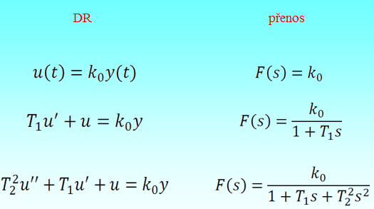

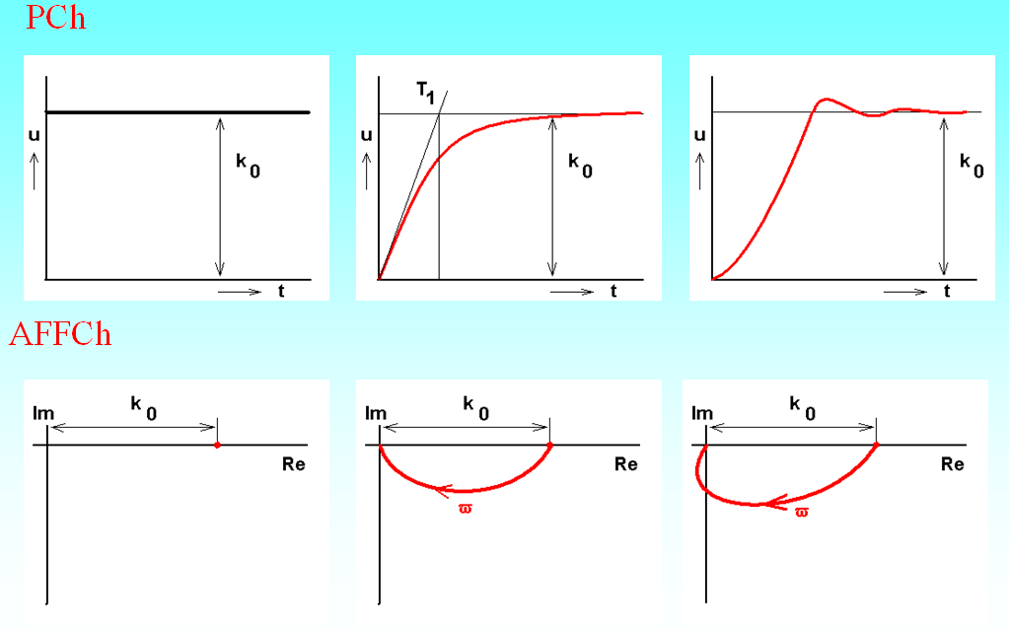

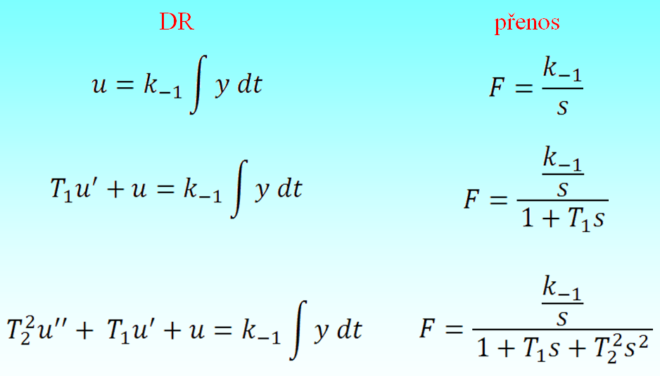

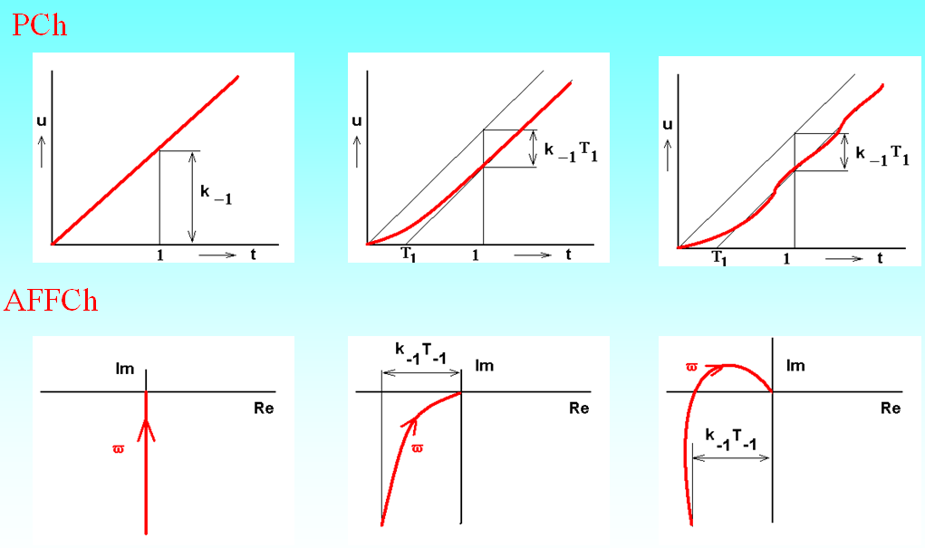

Diferenciální, přenosové rovnice a přechodové, amplitudově-frekvenční fázové charakteristiky členů
Derivační regulátor D
Přechodová funkce a přechodová charakteristika
Přechodová funkce je odezva na jednotkový skok, získáme ji řešením diferenciální rovnice při nulových počátečních podmínkách (provedeme zpětnou Laplaceovu transformaci obrazového přenosu vynásobeného obrazem jednotkového skoku). Přechodová charakteristika je jejím grafickým znázorněním.
Přechodová charakteristika je závislost výstupní veličiny na čase, je-li na vstupu jednotkový skok.
Obr. 2: Příklad průběhu přechodové charakteristiky
Přechodovou charakteristiku můžeme získat také měřením. Na vstup členu připojíme jednotkový skokový signál a v pravidelných intervalech čteme na měřicích přístrojích velikost výstupního signálu. Přechodová charakteristika ukazuje dynamické vlastnosti členu velmi názorně.

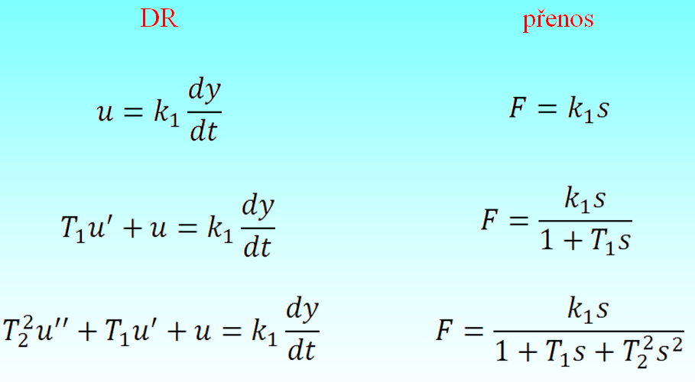

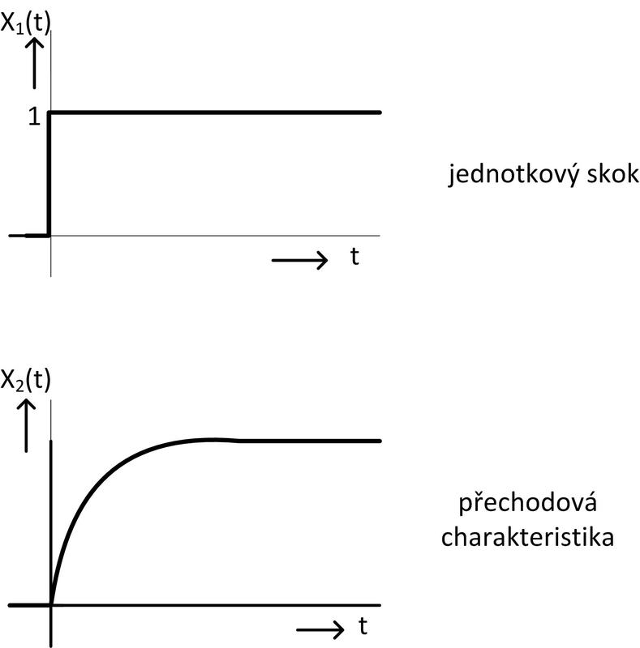

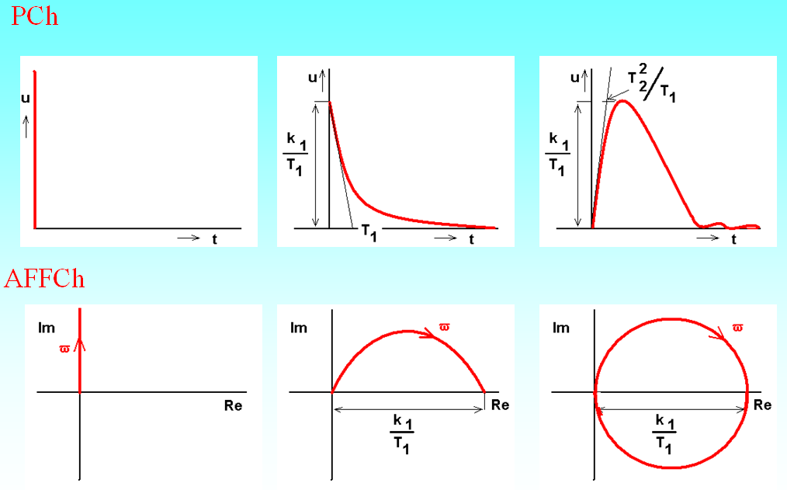

Algebra blokových schémat
Sériové řazení
Pararelní řazení
Semipararelní řazení
Frekvenční přenos a frekvenční charakteristika
Přivedeme-li na vstup členu harmonický signál s určitou amplitudou a úhlovou frekvencí ω, bude výstupní signál také harmonický, ale s jinou amplitudou a určitým fázovým posunem. Harmonické signály x1(t) a x2(t) můžeme vyjádřit pomocí fázorů (komplexních čísel) x1(j ω) a x2(jω), takže frekvenční přenos definujeme jako poměr těchto fázorů:
Pokud známe obrazový přenos členu, tak frekvenční přenos získáme dosazením s=jω.
Příklad:
Pro člen s obrazovým přenosem
má frekvenční přenos tvar
Frekvenční charakteristika je grafickým znázorněním frekvenčního přenosu pro zvolené frekvence v rozsahu od nuly do nekonečna. Může být zakreslena v komplexní rovině nebo logaritmických souřadnicích.
Frekvenční charakteristika v komplexní rovině je čára spojující konce fázorů přenosu pro zvolené frekvence. Amplitudu přenosu vyjadřuje délka fázoru, fáze je vyjádřena úhlem mezi fázorem a kladnou částí reálné osy.
Obr. 3: Frekvenční charakteristiky v komplexní rovině
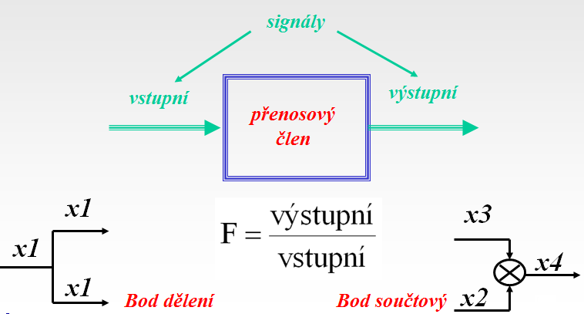

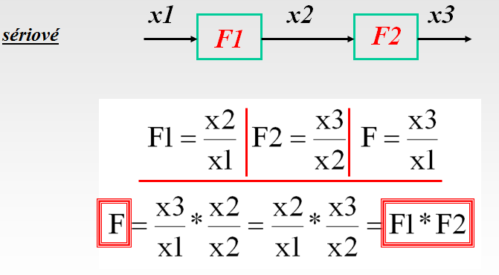

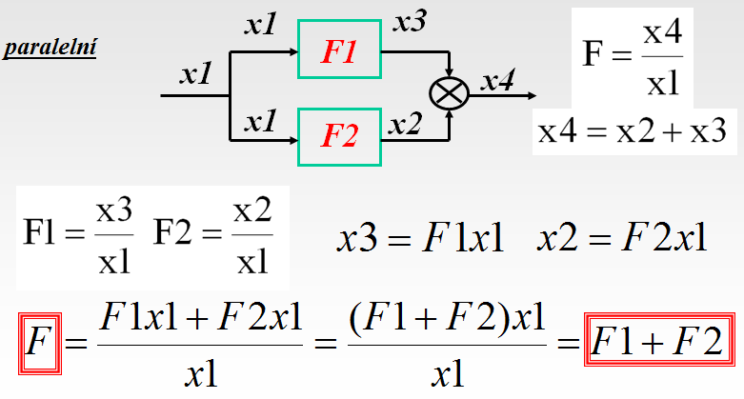
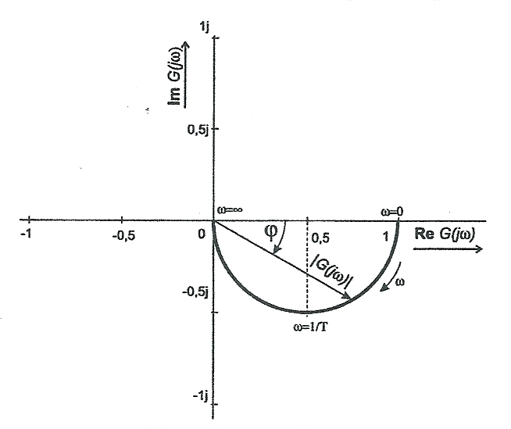

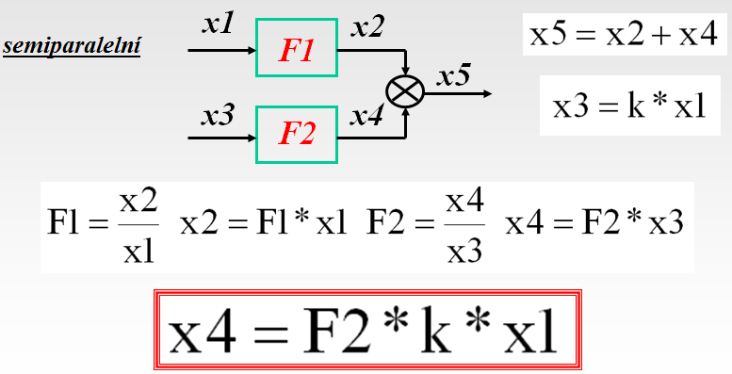
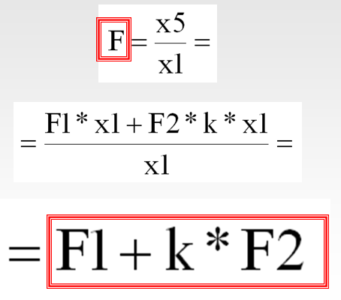

Algebra blokových schémat
Antiparalelní řazení
Frekvenční charakteristiku v logaritmických souřadnicích zakreslujeme jako amplitudovou charakteristiku (závislost amplitudy přenosu na frekvenci) a fázovou charakteristiku (závislost fáze přenosu na frekvenci). Úhlová frekvence je vynesena v logaritmickém měřítku ve frekvenčních dekádách ( úseky, jejichž krajní úhlové frekvence jsou v poměru 10:1). V amplitudové charakteristice vynášíme na svislou osu v lineárním měřítku absolutní hodnotu přenosu v decibelech:
Ve fázové charakteristice vynášíme na svislou osu v lineárním měřítku fázi, nejčastěji ve stupních.
Obr. 4: Frekvenční charakteristika setrvačného členu v logaritmických souřadnicích
Podle dynamických vlastností rozlišujeme základní typové členy statické, integrační a derivační.
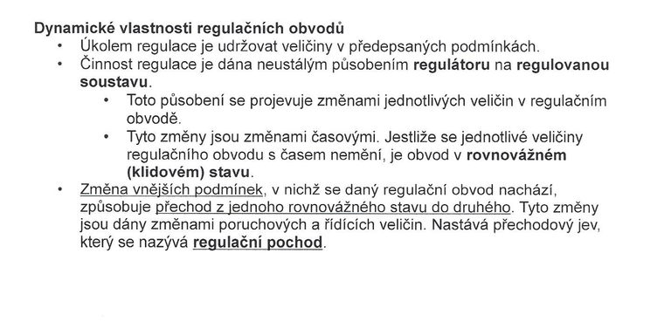

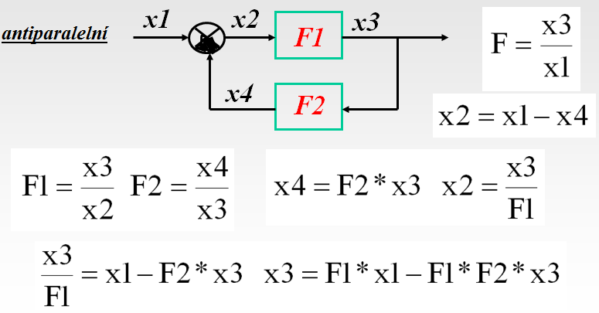
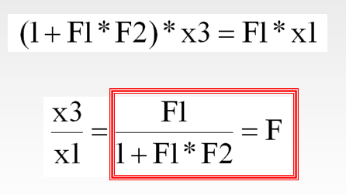

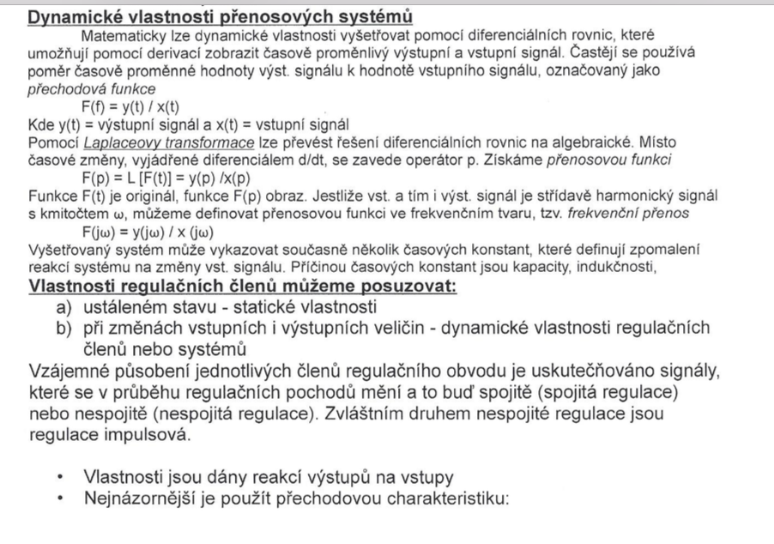

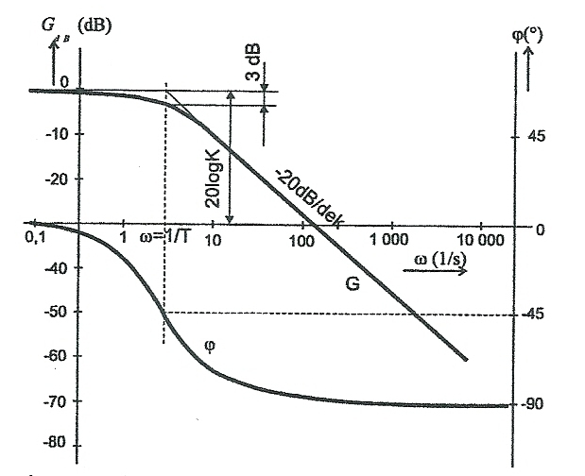

Nyquistovo kritérium stability
Je to kmitočtové kritérium, které rozhoduje o stabilitě RO na základě průběhu kmitočtové charakteristiky otevřeného regulačního obvodu. Tuto charakteristiku lze určit analyticky nebo experimentálně. Skutečnost, že při vyšetřování stability pomocí Nyquistova kritéria lze vycházet z experimentálně získaných hodnot, zvýhodňuje toto kritérium v porovnání s ostatními kritérii stability. Další výhodou je, že ho lze použít i pro RO s dopravním zpožděním (stejně jako Michajlovovo kritérium).

